关系图
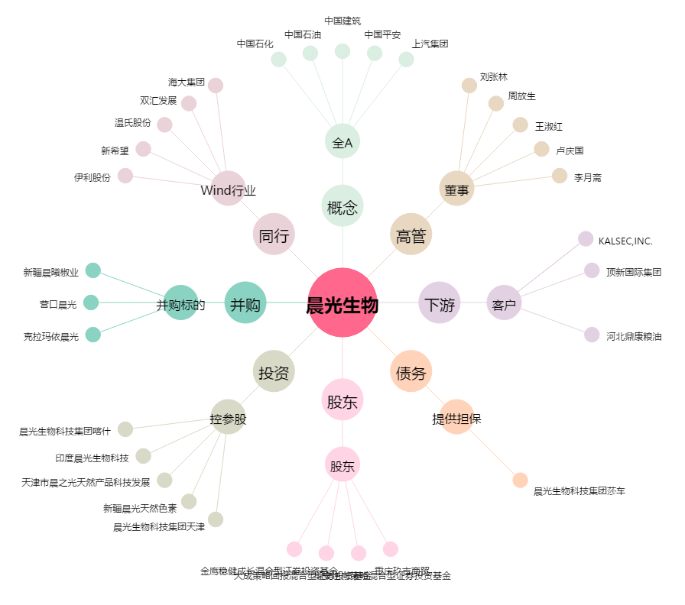
晨光生物[300138.SZ] - 关系概览图

